Schadehistorie verzekeringen
 |  |  |  | Dit rapport is gegenereerd op 28-02-2025

VNAB-nummer: | 633348302
Branche: | Brand - All Risks

Klant | PolisNr | Tekenjaar | Aantal | BrutoPremie | Schade | Reserve | KostenExpert | EigenRisico | NettoBetaald
Dienst voor het Kadaster en de openbare registers |  | 2021 | 0 | 78,725.30 | - | - | - | - | -
 |  | 2022 | 1 | 80,308.06 | 7,147.00 | - | - | 5,000.00 | 2,171.00
 |  | 2023 | 1 | 82,990.93 | 6,114.13 | - | - | 5,000.00 | 20.00
 |  | 2024 | 1 | 86,721.03 | 12,356.94 | - | 767.44 | 5,000.00 | 8,202.44
 |  | 2025 | 0 | 89,916.75 | - | - | - | - | -
Grand Total |  |  | 3 | 418,662.07 | 25,618.07 | - | 767.44 | 15,000.00 | 10,393.44

VNAB-nummer: | 648284101
Branche: | Transport - Kunst

Klant | PolisNr | Tekenjaar | Aantal | BrutoPremie | Schade | Reserve | KostenExpert | EigenRisico | NettoBetaald
Dienst voor het Kadaster en de openbare registers |  | 2022 | 0 | 1,676.81 | - | - | - | - | -
 |  | 2023 | 0 | 1,676.81 | - | - | - | - | -
 |  | 2024 | 0 | 1,676.81 | - | - | - | - | -
 |  | 2025 | 0 | 1,676.81 | - | - | - | - | -
Grand Total |  |  | 0 | 6,707.24 | - | - | - | - | -

VNAB-nummer: | 638400002
Branche: | Bedrijfs - Beroepsaansprakelijkheid

Klant | PolisNr | Tekenjaar | Aantal | BrutoPremie | Schade | Reserve | KostenExpert | EigenRisico | NettoBetaald
Dienst voor het Kadaster en de openbare registers |  | 2021 | 4 | 271,917.81 | - | - | - | - | -
 |  | 2022 | 3 | 275,000.00 | - | - | - | - | -
 |  | 2023 | 2 | 275,000.00 | - | - | - | - | -
 |  | 2024 | 1 | 275,000.00 | - | - | - | - | -
 |  | 2025 | 0 | 275,000.00 | - | - | - | - | -
Grand Total |  |  | 10 | 1,371,917.81 | - | - | - | - | -

VNAB-nummer:
Branche: | Fraude/Oplichting

Klant | PolisNr | Tekenjaar | Aantal | BrutoPremie | Schade | Reserve | KostenExpert | EigenRisico | NettoBetaald
Dienst voor het Kadaster en de openbare registers |  | 2021 | 0 | 14,900.00 | - | - | - | - | -
 |  | 2022 | 0 | 14,900.00 | - | - | - | - | -
 |  | 2023 | 0 | 14,900.00 | - | - | - | - | -
 |  | 2024 | 0 | 14,900.00 | - | - | - | - | -
Grand Total |  |  | 0 | 59,600.00 | - | - | - | - | -

VNAB-nummer:
Branche: | Aansprakelijkheid - D&O

Klant | PolisNr | Tekenjaar | Aantal | BrutoPremie | Schade | Reserve | KostenExpert | EigenRisico | NettoBetaald
Dienst voor het Kadaster en de openbare registers |  | 2023 | 0 | 7,500.00 | - | - | - | - | -
 |  | 2024 | 0 | 7,500.00 | - | - | - | - | -
Grand Total |  |  | 0 | 15,000.00 | - | - | - | - | -

Business travel insurance
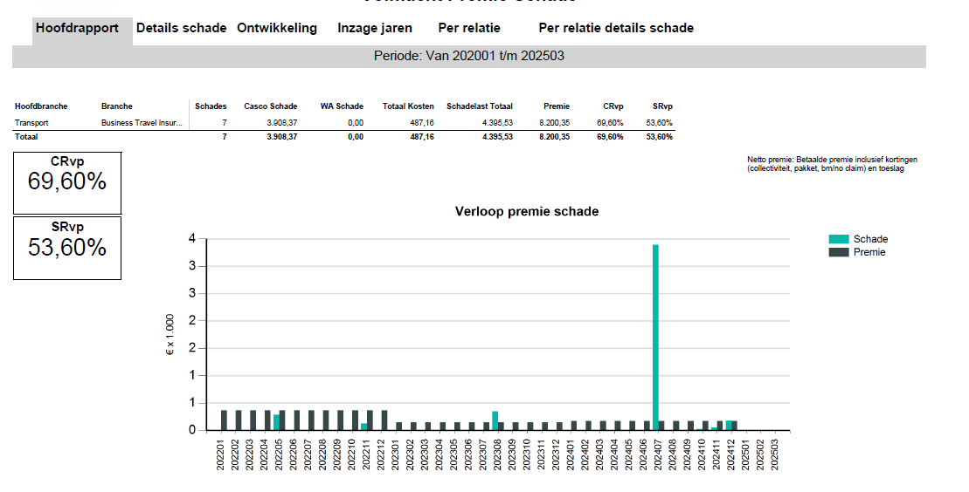

 | 2021-2024
Transport/ verblijfverzekering (€12.200 pj premie) | Geen claims
Klassieke auto verzekering (premie ca. €100 pj) | Geen claims |  |  | € 20,500.00
Collectieve ongevallen (premie ca €20.500 pj) | Geen claims |  |  | € 12,200.00
Collectieve Ongevallenverzekering concernstaf (premie ca. € 500pj) | Geen claims |  |  | € 100.00
Schadeverzekering SVI+ | Geen claims |  |  | € 500.00
 |  |  |  | € 15,000.00
 |  |  |  | € 60,000.00
 |  |  |  | € 108,300.00

